Sheet1
资产管理系统缺陷报告
缺陷编号 | 摘要 | 描述 | 缺陷严重程度 | 提交人 | 附件说明
1 | 在新增资产中不显示新增加的存放地点，只显示系统默认的存放地点 | 1、超级管理员登录，添加新的存放地点 2、资产管理员登录，进入新增资产界面 3、在其中不显示新增的存放地点，只显示系统默认的存放地点 | 高 | 张明

填表说明：
1、缺陷编号：从1开始，顺序递增
2、摘要指：说明缺陷的处理和缺陷的表现形式简单说明
3、描述：说明该缺陷是如何产生的，需要分步骤写明
4、缺陷严重程度： | 严重：导致系统无法使用
 | 很高：出现系统级错误
 | 高：功能性错误
 | 中：界面错误
 | 低：提示信息错误或其他文字错误
5、提交人：发现bug的测试工程师的名字
6、附件说明：将错误的界面内容截屏拷贝到bug报告中

资产管理系统缺陷报告
缺陷编号 | 摘要 | 描述 | 缺陷严重程度 | 提交人 | 附件说明
1 | 资产入库页面资产名称重复 | 1、资产管理员登录，进入新增资产界面 2、打开资产入库页面 3.检查页面 | 高 | 葛少桐
2 | 资产入库登记存放地点为非必填项 | 1、资产管理员登录，进入新增资产界面 2、打开资产入库登陆 3.检查页面 | 高 | 葛少桐
3 | 资产入库登记存放地点禁用数据也可以添加 | 1、资产管理员登录，进入新增资产界面 2、打开资产入库登陆 3.点击选项 | 高 | 葛少桐
4 | 修改资产信息[取消]按钮提示错误 | 1、资产管理员登录，进入新增资产界面 2、打开修改资产信息 3.检查页面 | 高 | 葛少桐 | 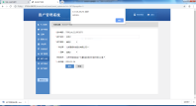
5 | 修改资产信息[取消]按钮相应[保存]按钮事件 | 1、资产管理员登录，进入新增资产界面 2、打开修改资产信息 3.检查页面 | 高 | 葛少桐
6 | 资产入库页面面包屑数据错误 | 1、资产管理员登录，进入新增资产界面 2、打开资产入库登陆 3.检查页面 | 高 | 葛少桐 | 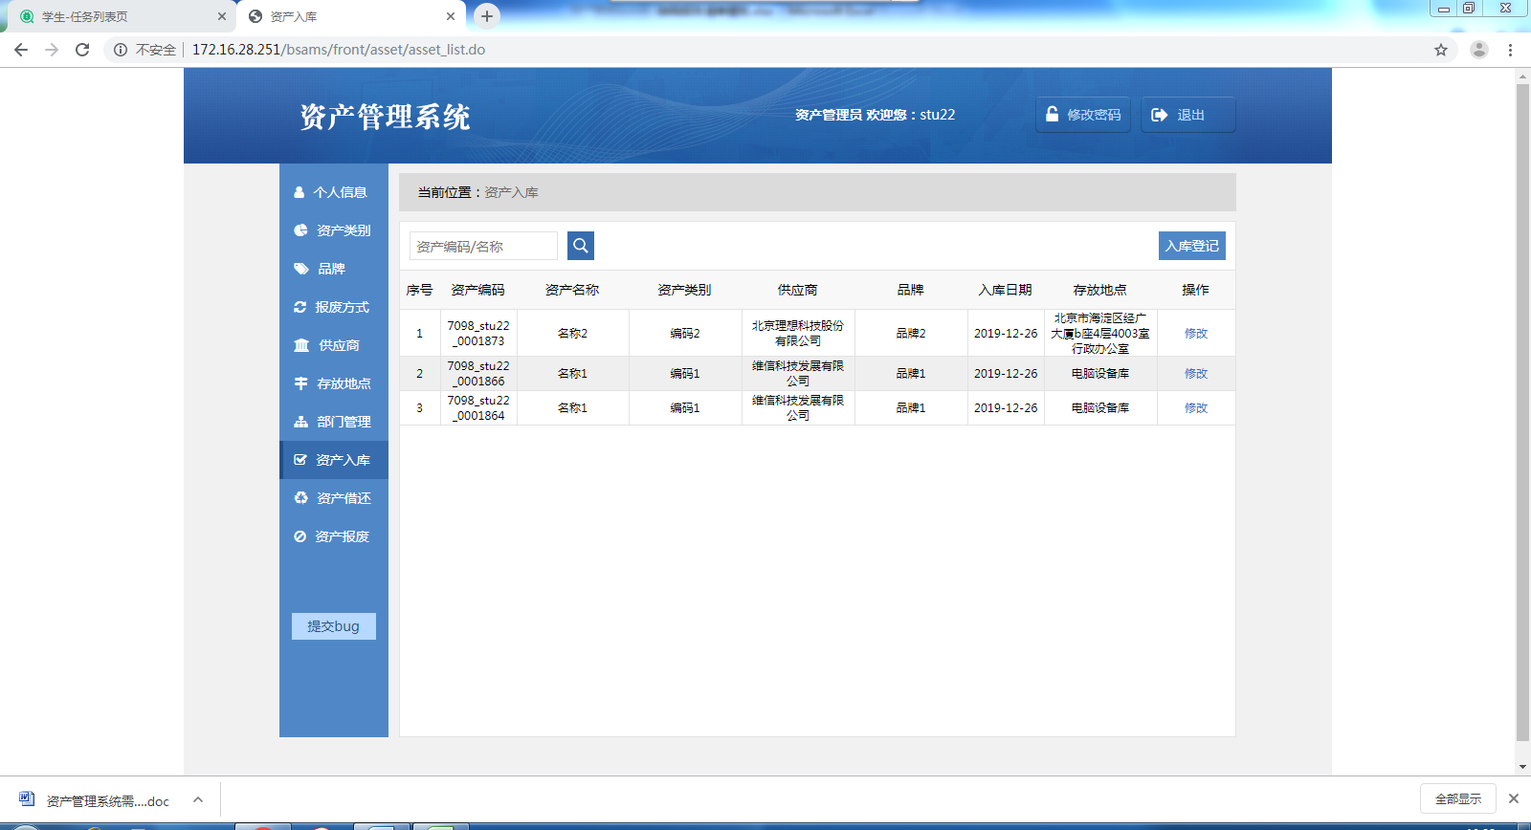
7 | 修改资产信息存放地点为非必填项 | 1、资产管理员登录，进入新增资产界面 2、打开修改资产信息 3.检查页面 | 高 | 葛少桐 | 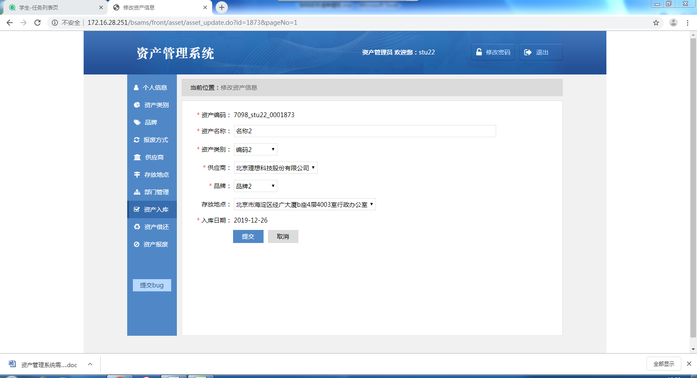
8 | 修改资产信息入库日期为必填项 | 1、资产管理员登录，进入新增资产界面 2、修改资产信息 3.检查页面 | 高 | 葛少桐
9 | 资产借还导航栏无高亮显示 | 1、资产管理员登录，进入资产借还界面 2.检查页面 | 高 | 葛少桐 | 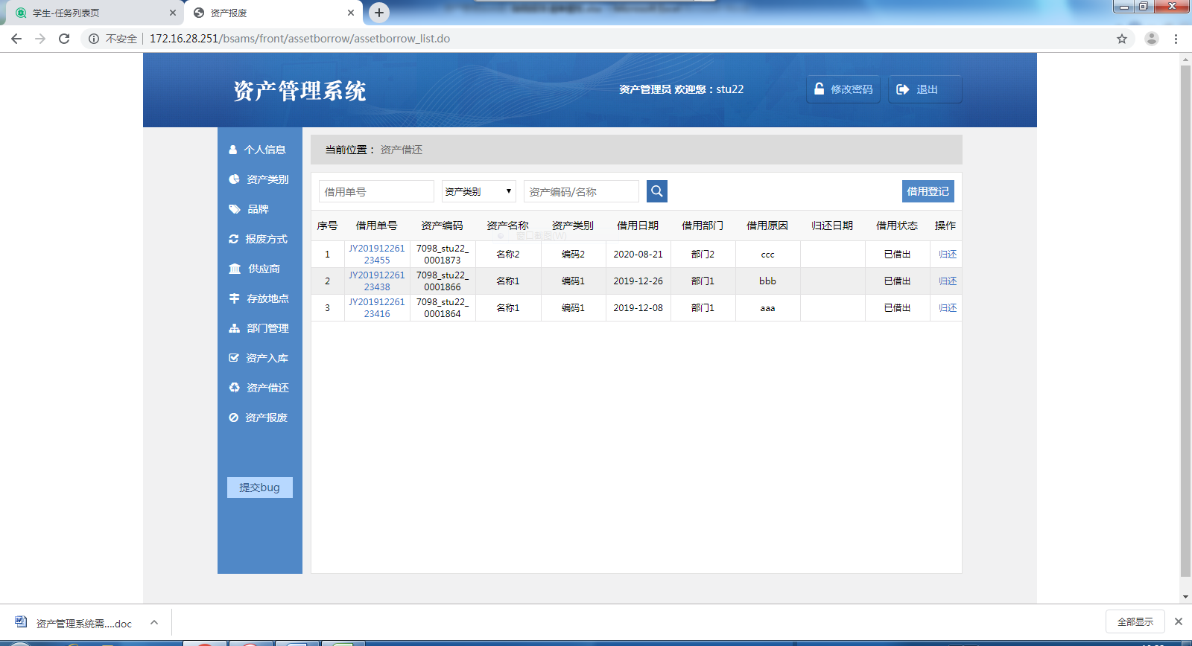
10 | 资产借还title标题错误 | 1、资产管理员登录，进入资产借还界面 3.检查页面 | 高 | 葛少桐
11 | 借用原因字段超过200字执行任何操作都会出现错误 | 1、资产管理员登录，进入资产借还界面 2.进入修改资产信息 3.输入借用原因 | 高 | 葛少桐
12 | 借用原因字段超过200字提示字符长度不刷新 | 1、资产管理员登录，进入资产借还界面 2.进入修改资产信息 3.输入借用原因 | 高 | 葛少桐 | 
13 | 点击Enter借用时间进入ok界面 | 1、资产管理员登录，进入资产借还界面 2.进入修改资产信息 3.借用时间框内点击Enter | 高 | 葛少桐 | 
14 | 资产类别查询错误 | 1、资产管理员登录，进入资产借还界面 2.点击资产类别查询 | 高 | 葛少桐 | 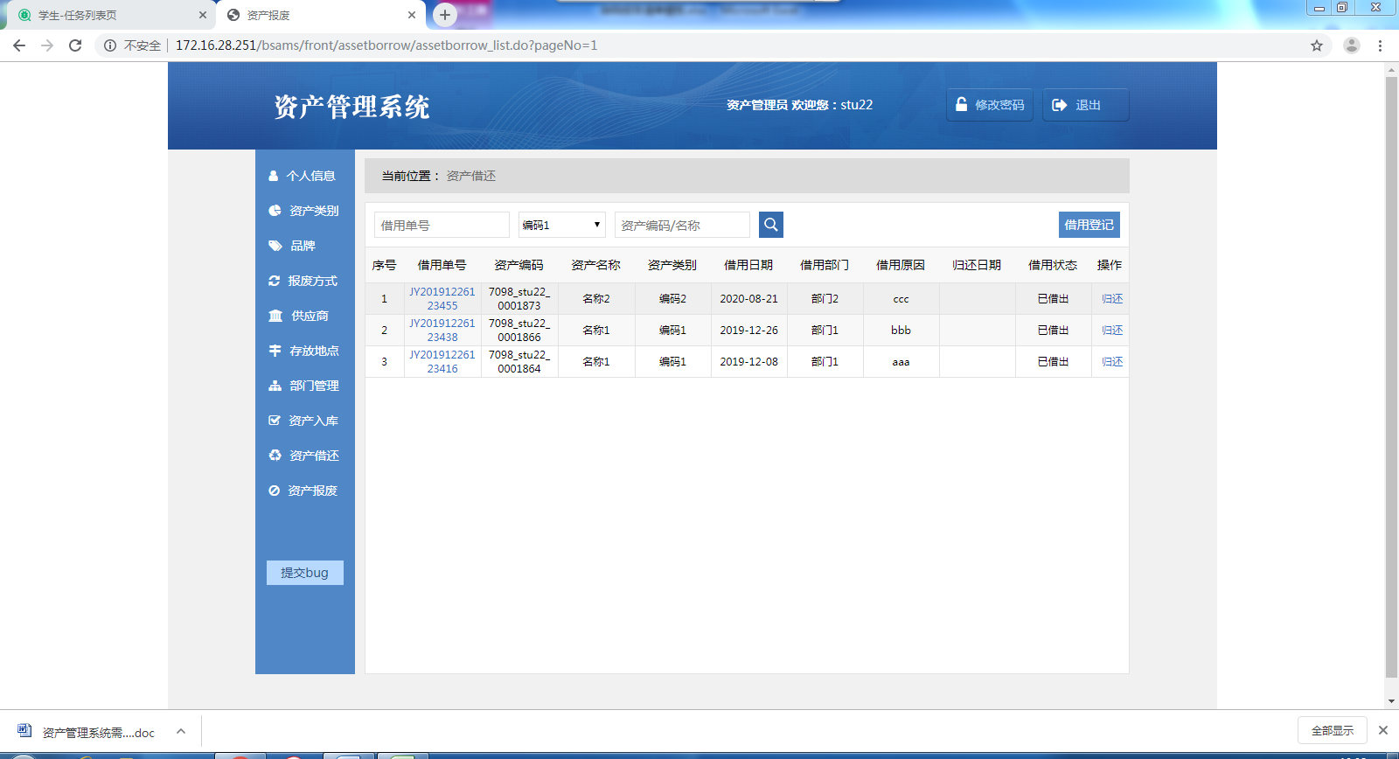
15 | 资产名称查询错误 | 1、资产管理员登录，进入资产借还界面 2.点击资产类别查询 | 高 | 葛少桐 | 